구조물
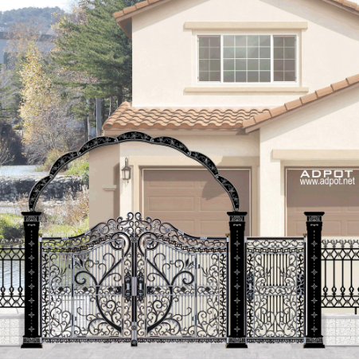
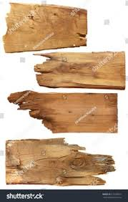
맵 이름 | 구조물 | 특징, 기타
연구소 입구 | 울타리, 대문, 연구원, 태양 | 울타리: 녹슬어 있는 울타리 색상 : 어두운 회색 대문: 반쯤 열려있는 울타리형 대문, 색상은 울타리와 같은 색 ( 예시 사진 오른쪽 ) 연구원(3D) : 남성, 연구원이 입는 대중적인 옷(흰색) 바닥: 잔디밭 태양: 노란색, 평화로운 분위기 제공
연구소 내부 | 깨진 캡슐들, 안깨진 캡슐들, 깨진 수조들 | 캡슐(3D): 깨진것 안깨진것 두개로 분류, 유리 색상은 어두운 파란색, 주위로 식물 줄기들 깨진 수조: 유리색상은 밝은 하늘색, 주위로 식물 줄기 표현 깨진표현은 유리가 깨졌을경우 표족하게 남은것들을 하여 (예시사진 오른쪽) 바닥: 시멘트바닥 ( 어두운 회색 )
연구소 회의실 | 부서진 책상(3D), 전등, 사무용의자, A4용지 | 부서진 책상: 나무재질, 책상위에 A4용지, 초록색 줄기들이 감싼것을 표현 (오른쪽 사진 예시) : 나무책상이 저런느낌으로 부서짐 한쪽 다리는 없고 기울어짐 전등: 깜빡임 표현을 위해 켜진것과 안켜진것 2개 제작 사무용 의자: 검정색, 바퀴달린 의자, 얼룩표시 바닥: 시멘트바닥 ( 어두운 회색 ) | 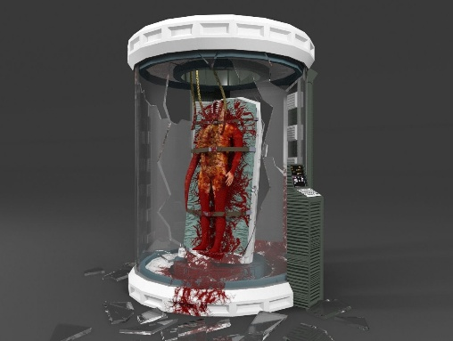
유전자 실험실 | 붉은 경고등, 다양한 물약, 자라있는 버섯, 강아지풀(3D) | 붉은 경고등 : 빨간색배경 다양한 물약: 여러 색으로 이루어진 물약들 버섯: 예(마인크래프트 갈색 버섯) 크기: 캐릭터크기 1/2, 해당종류 1개 강아지풀: 바닥 오브젝트 위에 간간히 자란 강아지풀 최소 3개 붙어있어야함 ( 흔들리는거 표현 ) 바닥: 잔디밭
호박덩굴 중심지 | 호박덩굴, 거대한 호박, 박쥐(3D) | 호박 덩굴: 말그대로 호박덩굴 거대한 호박: 우리가 아는 호박 디자인 박쥐: 어두운 배경에 맞게 분위기맞춰 박쥐 3~4마리 날라다니는거 표현 | 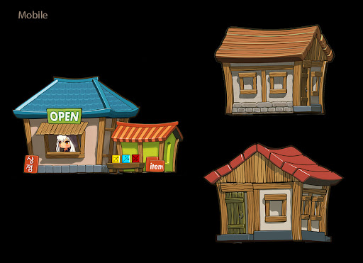
상점 구역 | 벤치(3D), 해바라기(3D), 상점건물, 집 (건물,집 예시 사진 오른쪽) | 벤치: 나무재질의 벤치 해바라기: 우리가 아는흔한 해바라기 색감 좀 진하게해서 강조포인트 살리기 건물들 : 나무재질, 크기: 캐릭터의 x1.5
합성 장소 | 연꽃 꽃봉오리(3D) | 연꽃 꽃봉오리: 캐릭터와 비슷한 크기 주변에 빛나는 느낌의 효과가 있었으면 좋겠음
베이스 캠프 | 연못, 연잎, 나무, 잔디, 강아지풀(3D) | 연못: 하늘색 계열의 물, 물위에 연잎 나무: 크게 자란 나무 크기: 캐릭터x2.5~3 강아지풀: 바닥 오브젝트 위에 간간히 자란 강아지풀 최소 3개 붙어있어야함 ( 흔들리는거 표현 ) 바닥: 잔디밭 | 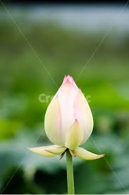
오염된 도시 | 아파트, 자동차(3D) | 아파트: 식물의 뿌리들에 감겨있는 아파트 구현 자동차: 식물들 뿌리도 있고 유리에 약간의 초록색 얼룩을 강조 바닥: 잔디밭
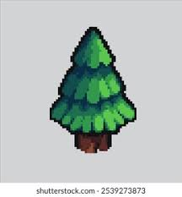
황폐한 농장 | 허수아비(3D), 건초더미, 트렉터(미정) | 허수아비: 크기: 캐릭터크기 x0.5 건초더미: 색상: fddf3b 이런느낌 트렉터: 상의후 결정 바닥: 잔디밭
신비로운 숲 | 버섯, 나무, 연못 | 버섯, 나무, 연못: 전부 빛나는 효과 추가 바닥: 잔디밭
 |  | 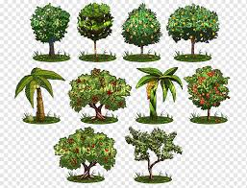 나무: 나무 종류는 하나로 통일한다. (오른쪽 사진느낌의 나무들) 버섯: 신비로운 숲 맵에서는 버섯이 최소 3가지 종류가 들어가야한다.

